Planilha1
26-Aug-16 | Projeto WhatsApp
ID: | UC-Realizar Conversação
Título: | Realizar conversação (chat)
Descrição: | O usuário acessará o sistema e poderá realizar conversação com outro(s) usuário(s), assim como poderá anexar a conversa qualquer mídia (imagem, som, vídeo) e arquivos de texto, assim como realizar uma chamada telefônica para o contato da conversação.
Ator: | Usuário
Pré condição: | O usuário deve estar logado ao sistema e ter selecionado um contato da sua lista de contatos
Pós condição: | O usuário poderá excluir a conversa
Descrição de cenários: | 1. O usuário terá seu avatar exposto na parte superior esquerda da tela de conversação. 2. O usuário envia texto digitando na caixa de texto na parte inferior da tela de conversação. 3. O usuário envia emotion icons clicando no botão de emotions na parte inferior da tela de conversação a esquerda da caixa de texto. 4. O usuário envia som clicando no botão de microfone na parte inferior da tela de conversação a direita da caixa de texto, no qual terá acesso ao microfone do dispositivo. 5. O usuário envia fotos/vídeos clicando no botão máquina fotográfica na parte inferior da tela de conversação a direita da caixa de texto, no qual terá acesso a câmera do dispositivo. 6. O usuário realiza chamada telefônica clicando no ícone de telefone na parte superior da tela de conversação a direita do avatar do usuário. 8. O usuário envia anexo de arquivo clicando no ícone do clips na parte superior da tela de conversação a direita do avatar do usuário, no qual terá acesso aos arquivos no dispositivo.
Extensões:
Frequência de uso: | contínuo
Status:
Proprietário: | Luis Casseres
Prioridade: | Alta
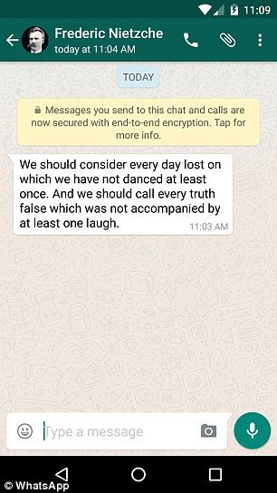
Modelo de imagem:

